熵值法
https://www.jianshu.com/p/01ea5aa06e57
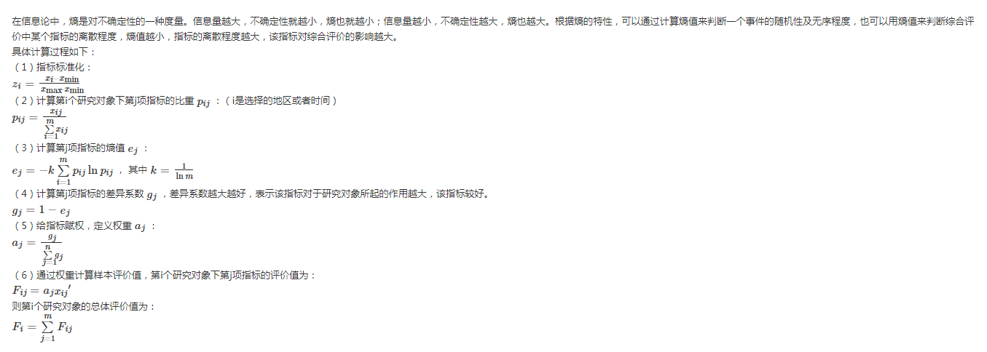
原始数据
车型 | 油耗 | 功率 | 费用 | 安全性 | 维护性 | 操作性
本田 | 5 | 1.4 | 6 | 3 | 5 | 7
奥迪 | 9 | 2 | 30 | 7 | 5 | 9
桑塔纳 | 8 | 1.8 | 11 | 5 | 7 | 5
别克 | 12 | 2.5 | 18 | 7 | 5 | 5

标准化后的数据
车型 | 油耗 | 功率 | 费用 | 安全性 | 维护性 | 操作性
本田 | 1.001 | 0.001 | 1.001 | 0.001 | 0.001 | 0.501
奥迪 | 0.430 | 0.546 | 0.001 | 1.001 | 0.001 | 1.001
桑塔纳 | 0.572 | 0.365 | 0.793 | 0.501 | 1.001 | 0.001
别克 | 0.001 | 1.001 | 0.501 | 1.001 | 0.001 | 0.001

P矩阵
车型 | 油耗 | 功率 | 费用 | 安全性 | 维护性 | 操作性
本田 | 0.50 | 0.00 | 0.44 | 0.00 | 0.00 | 0.33
奥迪 | 0.21 | 0.29 | 0.00 | 0.40 | 0.00 | 0.67
桑塔纳 | 0.29 | 0.19 | 0.35 | 0.20 | 1.00 | 0.00
别克 | 0.00 | 0.52 | 0.22 | 0.40 | 0.00 | 0.00

lnP矩阵
车型 | 油耗 | 功率 | 费用 | 安全性 | 维护性 | 操作性
本田 | -0.69 | -7.56 | -0.83 | -7.83 | -6.91 | -1.10
奥迪 | -1.54 | -1.25 | -7.74 | -0.92 | -6.91 | -0.41
桑塔纳 | -1.25 | -1.66 | -1.06 | -1.61 | 0.00 | -7.32
别克 | -7.60 | -0.65 | -1.52 | -0.92 | -6.91 | -7.32

P*lnP矩阵
车型 | 油耗 | 功率 | 费用 | 安全性 | 维护性 | 操作性
本田 | -0.35 | 0.00 | -0.36 | 0.00 | -0.01 | -0.37
奥迪 | -0.33 | -0.36 | 0.00 | -0.37 | -0.01 | -0.27
桑塔纳 | -0.36 | -0.32 | -0.37 | -0.32 | 0.00 | 0.00
别克 | 0.00 | -0.34 | -0.33 | -0.37 | -0.01 | 0.00
总计 | -1.04 | -1.02 | -1.06 | -1.06 | -0.02 | -0.65

 | 油耗 | 功率 | 费用 | 安全性 | 维护性 | 操作性
e | 0.749 | 0.733 | 0.768 | 0.763 | 0.017 | 0.467
g | 0.251 | 0.267 | 0.232 | 0.237 | 0.983 | 0.533
a | 0.100 | 0.107 | 0.093 | 0.095 | 0.393 | 0.213

车型 | 得分
本田 | 0.301
奥迪 | 0.410
桑塔纳 | 0.610
别克 | 0.248

